상품제안서
힙합독 차량용 방향제 1P | 상품코드: F19397

 |  |  |  |  |  |  | 02-412-0044 | www.easy1.co.kr
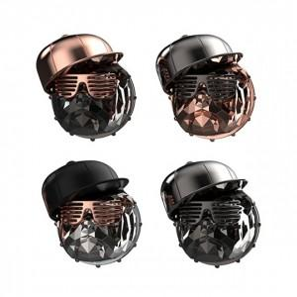

【상세/제작정보】

【인쇄/포장옵션】 | / 비규격미포장

【공급단가】 | 수량 | 20~ | 100~ | 300~ | 500~ | 1,000~
*VAT별도 | 단가 | 24,300원 | 23,400원 | 22,500원 | 21,600원 | 21,060원

【상품 URL】 | http://www.easy1.co.kr/src/goods_detail.php?gdno=19397

